Sheet1
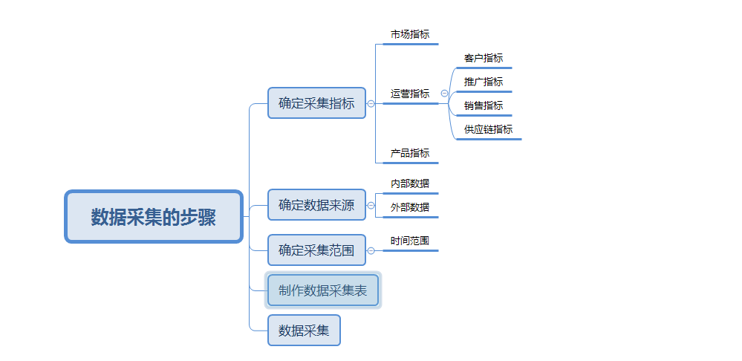
数据采集：整体经营数据采集
【任务要求】
1、分析店铺访客数持续增加，但店铺转化率却略有下降的原因——采集店铺整体经营数据
2、统计时间：2019年12月2日-12月8日共7天
3、采集店铺整体的所有终端数据

【知识要点】
数据采集-数据采集的步骤

【考点总结】
数据采集的步骤

